All_Figures
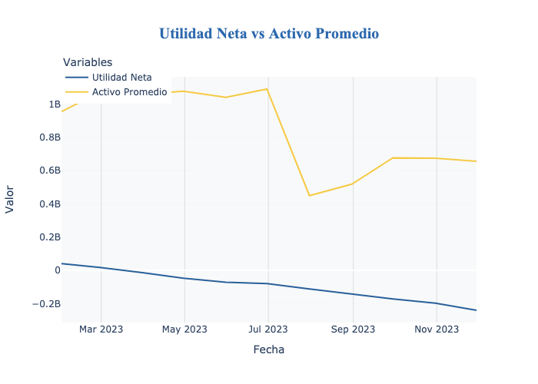
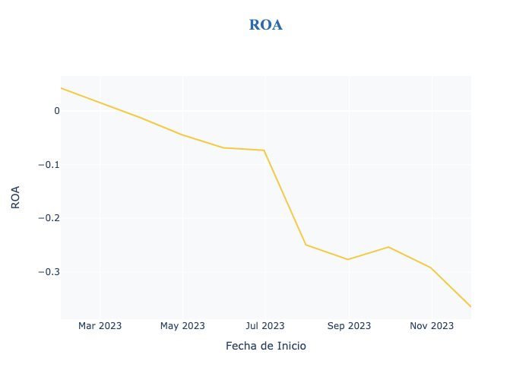
fechaInicio | fechaFin | gastos | ingresos | utilidad_neta
2023-01-31 | 2023-02-27 | 107406324.2 | 148087601.2 | 40681277
2023-02-28 | 2023-03-30 | 187932988.26 | 205324014.92 | 17391026.66
2023-03-31 | 2023-04-29 | 256527484.5 | 243111541.5 | -13415943
2023-04-30 | 2023-05-30 | 341570474.4 | 294478065.64 | -47092408.76
2023-05-31 | 2023-06-29 | 399597026.7 | 328250036.4 | -71346990.3
2023-06-30 | 2023-07-30 | 487979166.02 | 408195022.16 | -79784143.86
2023-07-31 | 2023-08-30 | 569685674.44 | 457553882.46 | -112131791.98
2023-08-31 | 2023-09-29 | 633942435.6 | 490513066.2 | -143429369.4
2023-09-30 | 2023-10-30 | 727962170.15 | 556503240.64 | -171458929.51
2023-10-31 | 2023-11-29 | 786952025.4 | 590252507.4 | -196699518
2023-11-30 | 2023-12-31 | 919613553.6 | 679928311.36 | -239685242.24

